Foglio1
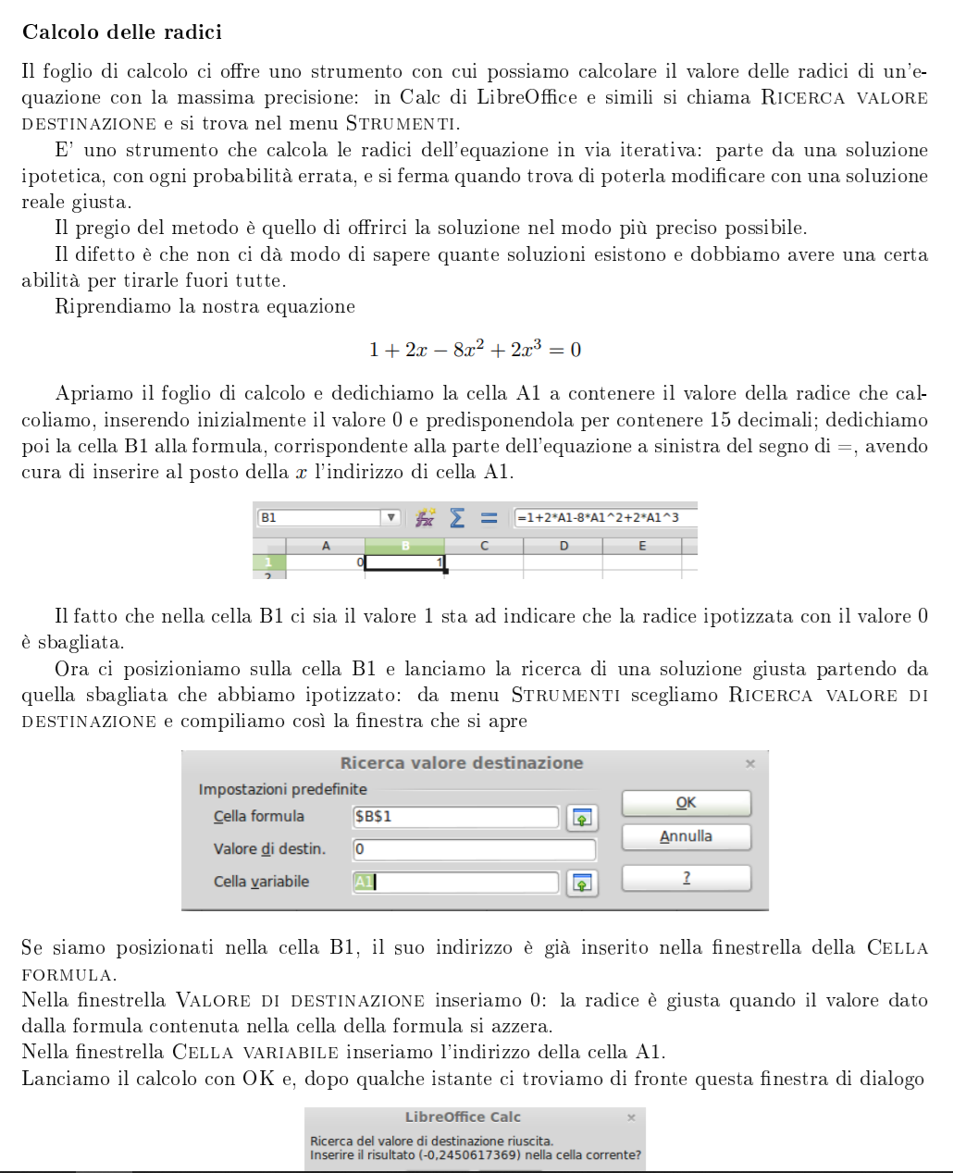
Esercizio Bernoulli

0z

2

1

Dati |  |  | Perdite localizzate
diametro | 10 | mm | 4 curve | 4
z0 | 10 | m | out. serbatoio | 1
z2 | 1 | m | out tubo | 1
z1 | 0 | m | tot. | 6
landa | 0.02
lunghezza | 100 | m

Calcolo portata in out
velocità | 0.97356359898 | m/s | col risolutore
Bernoulli | 0.00

portata | 0.07642474252 | kg/s | 4.59 | litri/min

Perdite di carico
Localizzate |  | m
Distribuite |  | m

Pressione nella sezione 2
pressione |  | Pa | col risolutore
Bernoulli

Foglio2
